Sheet1
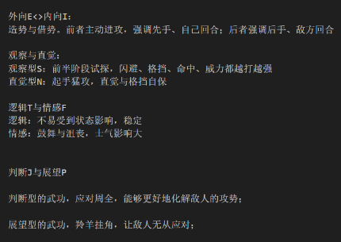
 |  |  | 攻击型 | 防御型 | 直觉型 | 观察型 | 情绪型 | 稳定型 | 万变 | 不变
 |  | 普通攻击 | E | I | N | S | F | T | P | J
外功 | 拳掌
 | 剑
 | 刀
 | 枪
 | 棍
内功
轻功

 |  |  | 增加进攻基础属性 | 增加防御基础属性 | 感知属性增益 | 解读 | 进攻情绪： |  | 下一次攻击随机获得破防/命中增益 | 闪避|格挡
 |  |  |  |  | 增加暴击 | 起始威力降低 | 造成伤害回气
 |  |  |  |  |  | 属性每回合提升 | 防御失败减气
 |  |  |  |  |  |  | 防御情绪：
 |  |  |  |  |  |  | 防御成功回气
 |  |  | 先手起始气势+ | 防御阶段回气概率+ |  |  | 进攻获得气减少
 |  |  | 反格挡率+ | 格挡率+
 |  |  | 命中率+ | 闪避率+
 |  |  |  | 反击成功率+

 |  |  | 掷骰 | D20+力量调整值

力量 | 基础伤害 |  | VS | 10+敏捷调整值
 | 格挡减伤
 | 移动速度
 | 暴击倍率
敏捷 | 出手速度
 | 闪避AC
 | 格挡率
 | 暴击范围

